工作表1
台光電智慧製造方案評估參考價格提供
分類 | 方案 | 選案原則 | 提案範例 | 架構 (硬體 , 軟體 , 其他) | 參考價格 | 價格基礎 | 效益
智慧精準維護與智能分析 | 設備健康度診斷 | 製程 | 熱媒泵浦馬達,排氣馬達,研磨馬達 | 參考圖一 A. PHM平台(雲端) B. SPIIDER D1000 C.震動 or 電流sensor | A. 50萬/年(30點) B. 4萬/台 C. 2.5萬~0.5萬/個 | A.平台租用 B.D1000數量(視各設備電控箱距離及sensor安裝位置) C.sensor規格與數量 | 1.減少30%點檢人力 2.參照預測指標提早備料， 降低10%備品庫存水位 3.提早調配產能，選於適當時機維修，提升5%產能利用 4.避免無預警當機的產能 Loss 5.避免因品質不良導致重工 or 報廢 ，降低10%產品報廢
自動化方案 | 協同機器人 | 人力 | 剝布搬運,上布/下捲 | 目前無適合的AMR | 暫時無法提供 | NA | NA
智慧節能與能源永續 | 智慧能源管理平台 | 製程 | 智能電表,電流感測器,能耗管理 | 參考圖二 A.Smart Grid 平台(雲端) B.SPIIDER D1000 C.電流sensor | A.30萬/年(30點) B. 4萬/台 C. 0.5萬/個 | A.平台租用 B.D1000數量(視各設備電控箱距離) C.sensor規格與數量 | 以AUO導入效益每年省 0.6% 電力 高耗電的設備機台透過即時用電量監控及分析,找出可以改善的點,進而節省電力
即時監控 | 動作流程分析 | 品質 | 動作監控SOP,上膠區(收卷),包PE膜,槽口投料 | 參考圖三 攝像頭 Edge Device AI模型 | 50萬/工位 平展另計 | Base On 1.動作複雜度 2.判斷物體的困難度 2.邏輯判斷複雜度 | 不同的應用達到的效益與程度不同,以下僅供參考 •減少監控人力(by case) •降低公安事故發生率70%~ 90% •提升產品良率(by case)
人員穿戴監控 | 影像辨識 | 品質 | 無塵室出入口監控人員穿戴是否符合規定(無塵服,無塵鞋,口罩,手套) | 參考圖三 攝像頭 Edge Device AI模型 | 45萬/工位 平展另計 | 1.判斷穿戴裝置項目數目 2.項目判斷的複雜度 3.靜態人員辨識(1人) | 1. 確保人員在無塵室中的安全 2.管控無塵室人員進出數量
物品入料監控 | 影像辨識 | 品質 | 物料送進無塵室外包裝是否符合規定(負面表列,不超過10項,例如紙箱不可以送入) | 參考圖三 攝像頭 Edge Device AI模型 | 40萬/工位 平展另計 | 1.判斷穿戴裝置項目數目 2.物品呈現的樣態(顏色、形狀…) 3.輸出偵測資訊，通報系統費用另計 | 1. 確保包裝有無拆除
圖一

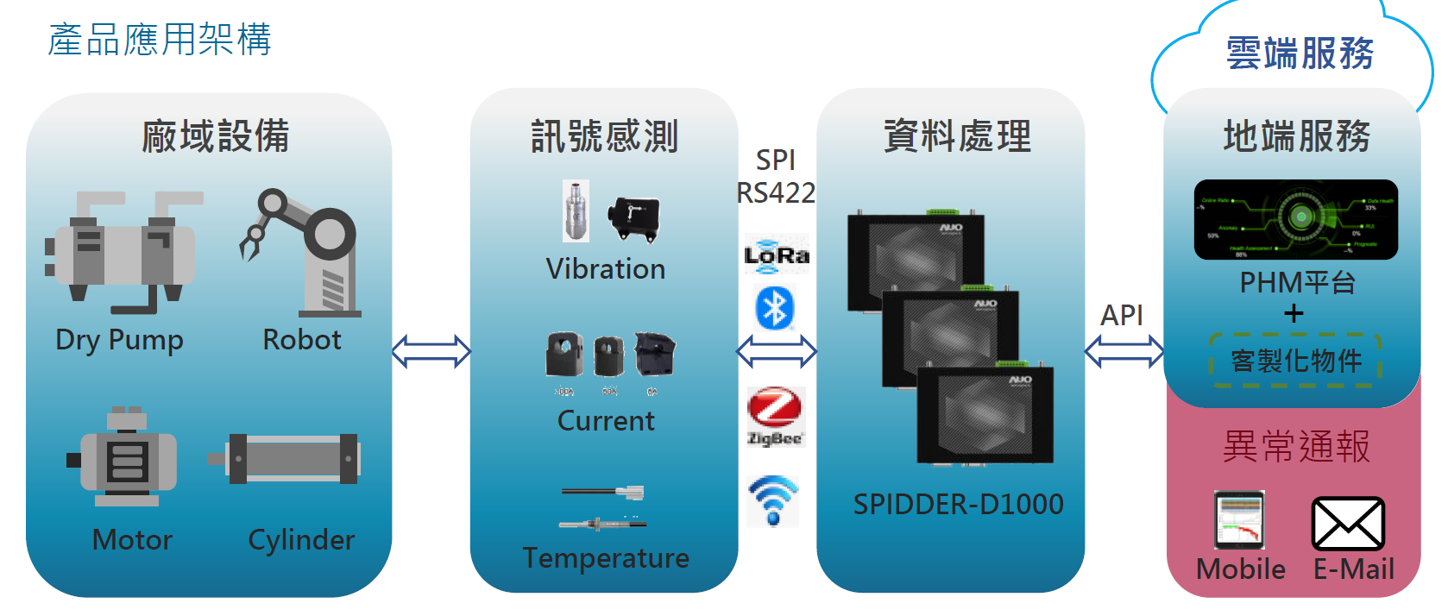

圖二
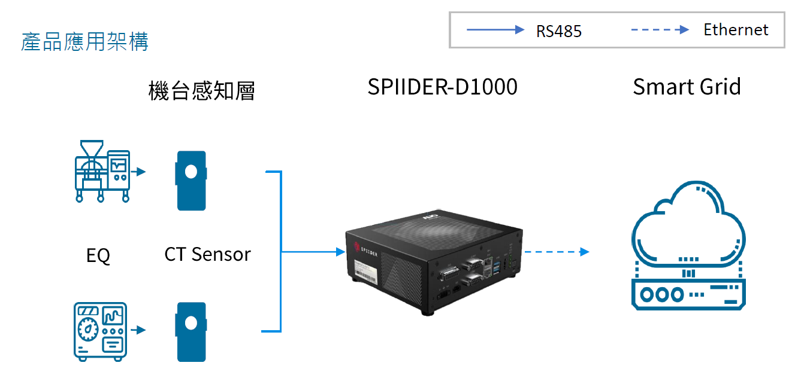

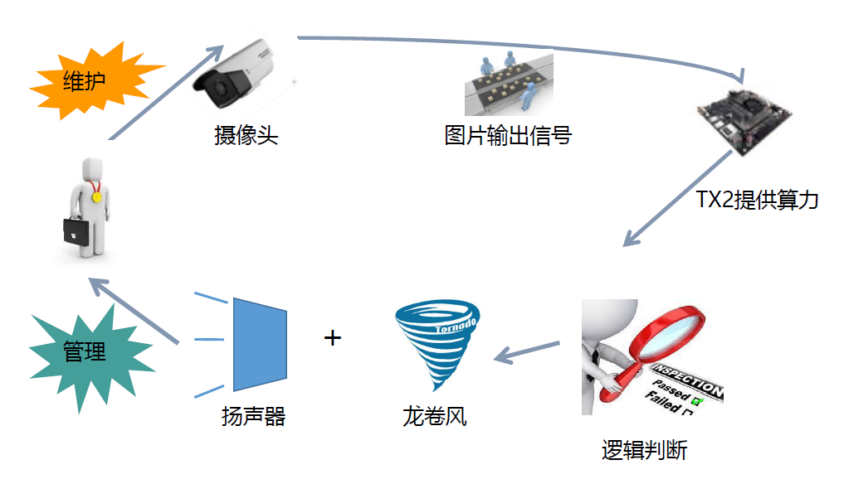
維護
圖三

攝像頭
圖片輸出

Edge Device
AI 模型

管理

揚聲器
通報系統
(龍捲風)
Edge Device
邏輯判斷

